Ülke-Kanal-Yıl-Ay Satış Adet
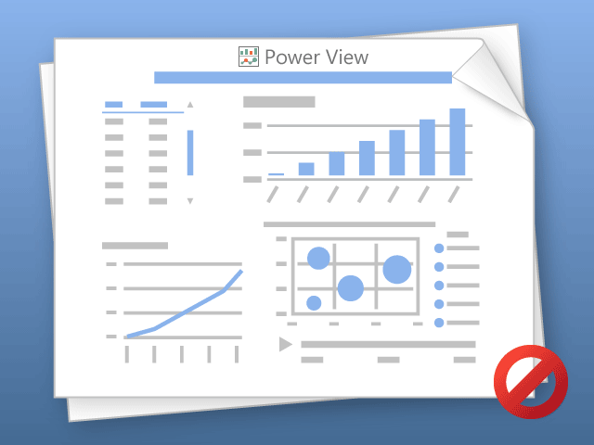

Power View bir anda yalnızca bir sayfa yazdırabilir.
Lütfen istediğiniz sayfaya gidip yeniden deneyin.

